상품제안서
[송월] 스누피 뮤직 세면타월 | 상품코드: F21311

 |  |  |  |  |  |  | 02-412-0044 | www.easy1.co.kr
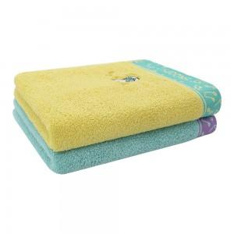

【상세/제작정보】 | 자수인쇄는 글자수 및 디자인 난이도에 따라 비용추가 됩니다.

【인쇄/포장옵션】 | 실크, 자수 / 포장불가능

【공급단가】 | 수량 | 100~ | 300~ | 500~ | 1,000~ | 3,000~
*VAT별도 | 단가 | 6,370원 | 6,140원 | 5,910원 | 5,680원 | 5,460원

【상품 URL】 | https://dev.easy1.co.kr:443/src/goods_detail.php?gdno=21311

